Sheet1
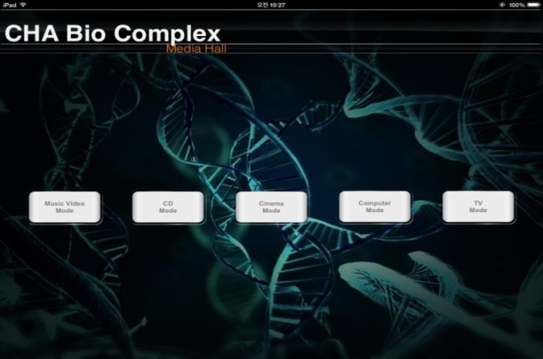
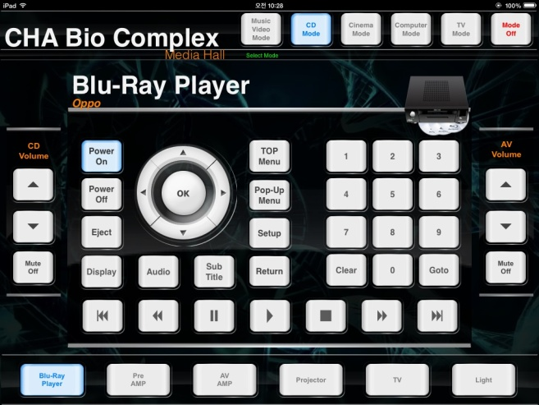
작동 방법
 | MuicVideo Mode 버튼을 누른다 |  | 화살표와 OK 버튼을 사용하여
 |  |  | 스크린화면 Movie 로 들어간후

 |  |  | USB1에 저장 되어있는 홍보영상을
 |  |  | Play 시킨다

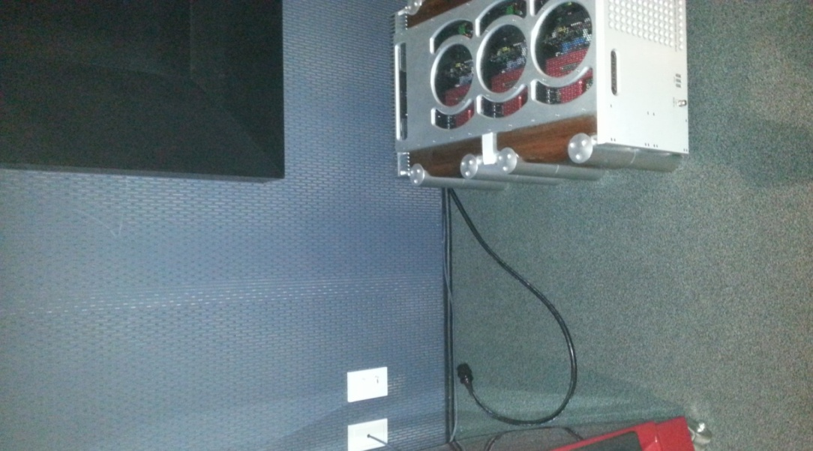
 | 양쪽 스피커 전원 연결 한다 | 종료 방법
 |  |  | 양쪽 스피커 전원 차단시킨다
 |  |  | (Mode Off) 누르면 상황 종료

